도시
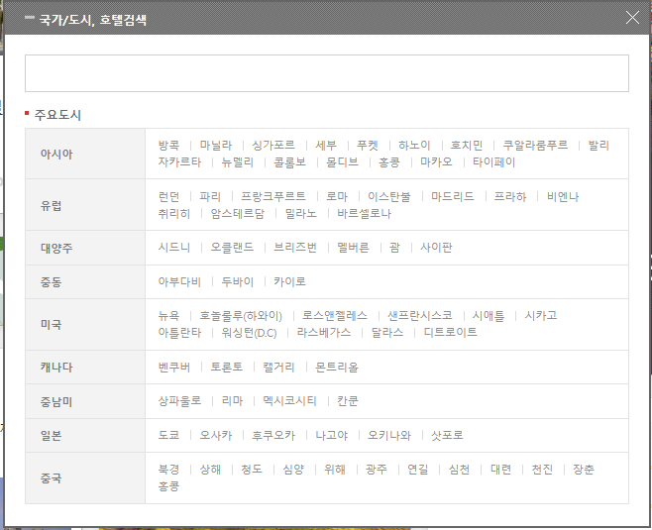
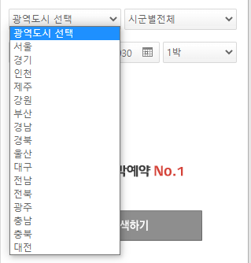
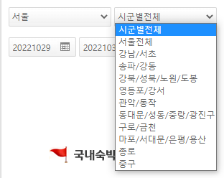

 |  |  |  |  |  | COUNTRY 1 | 아시아 |  |  |  |  | COUNTRY 1 | 아시아 | 유럽 | 대양주 | 중동
 |  |  |  |  |  | COUNTRY 2 | 한국 |  |  |  |  | COUNTRY 2 | 태국 | 영국 | 호주
 |  |  |  |  |  | CITY 1 | 서울 | 경기 | 인천 | 제주 | 강원 | CITY 1 | 방콕 | 런던 | 시드니
 |  |  |  |  |  | CITY 2 | 강남/서초 |  |  |  |  |  | 푸켓
 |  |  |  |  |  |  | 송파/강동
 |  |  |  |  |  |  | 강북/성북/노원/도봉

COUNTRY_INFO
COUNTRY_CODE | COUNTRY_NAME | COUNTRY_ENG_NAME | 대륙명_공통 대륙코드 | 대륙명_행정표준코드 | 대륙명_외교부 직제
CNTRY_P01 | 가나 | Ghana | Africa | 아프리카 | 아프리카

CITY_INFO
CITY_CODE | CITY_NAME | CITY_ENG_NAME | CITY_DEPTH | PARENT_CODE | COUNTRY_CODE
CITY_P01 | 서울 | SEOUL | 1 |  | CNTRY_P01
CITY_C001 | 홍대 | HONGDAE | 2 | CITY_C001

